option 1
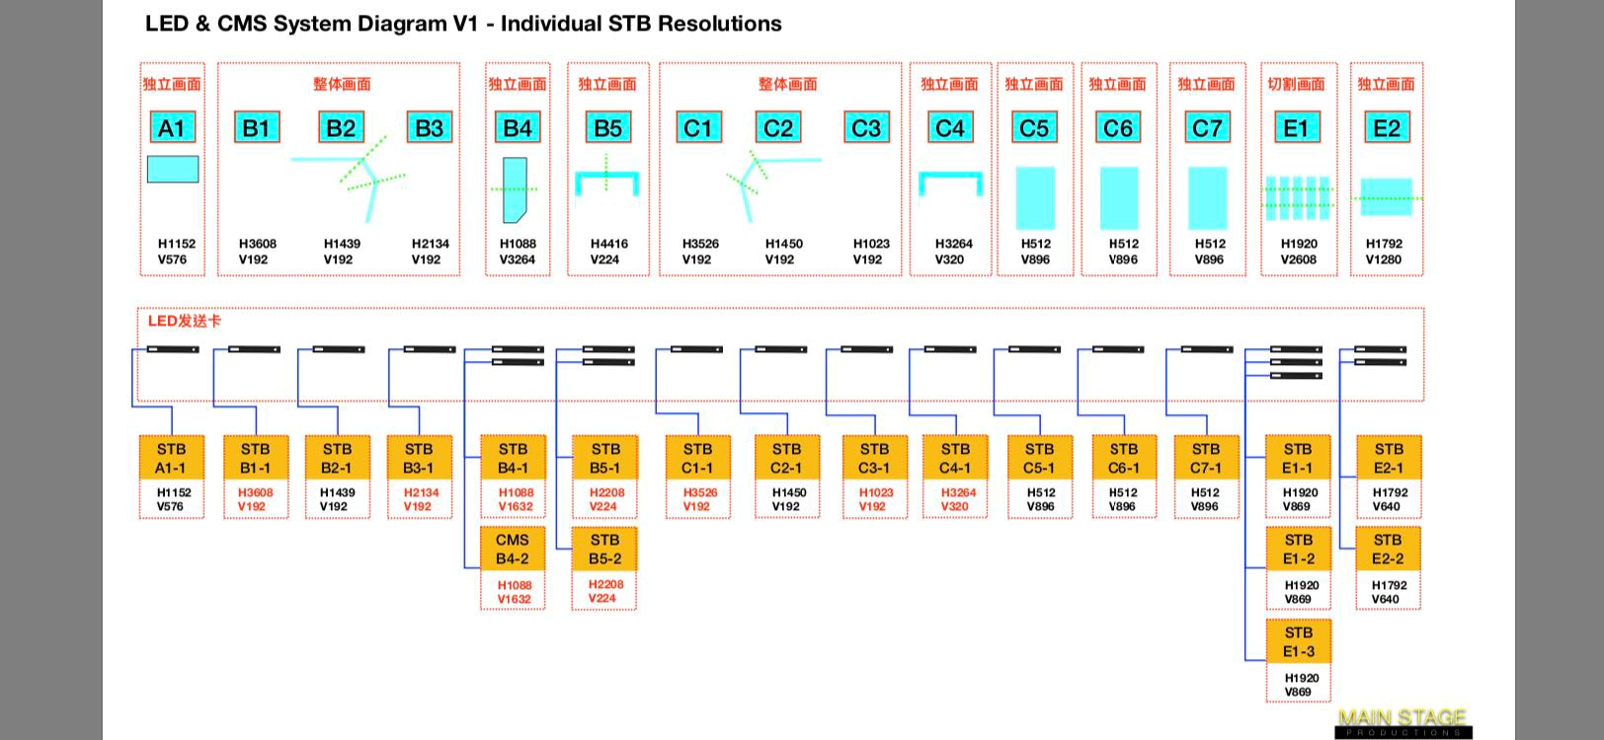

显示屏位置（mm） |  | 电源插（个） | 分辨率 |  | 网线跳线 (交换机-V8盒子) （条） | V8盒子数量 （个）
 |  |  | 原始 | 分解后
室外 P5 | A1 | 1 | 1152*576 | 1152*576 | 1 | 1
室外勾边屏 P5 | B1-1(主) | 1 | 3608*192 | 1688*192 | 5 | 5
室外勾边屏 P5 | B1-2 | 1 |  | 1920*192
室外勾边屏 P5 | B2 | 1 | 1439*192 | 1439*192
室外勾边屏 P5 | B3-1(主) | 1 | 2134*192 | 214*192
室外勾边屏 P5 | B3-2 | 1 |  | 1920*192
P5 | B4-1(主) | 1 | 1088*3264 | 1088*1632 | 2 | 2
P5 | B4-2 | 1 |  | 1088*1632
P4 | B5-1(主) | 1 | 4416*224 | 576*224 | 3 | 3
P4 | B5-2 | 1 |  | 1920*224
P4 | B5-3 | 1 |  | 1920*224
室外勾边屏 P5 | C1-1(主) | 1 | 3526*192 | 1606*192 | 4 | 4
室外勾边屏 P5 | C1-2 | 1 |  | 1920*192
室外勾边屏 P5 | C2 | 1 | 1450*192 | 1450*192
室外勾边屏 P5 | C3 | 1 | 1023*192 | 1023*192
P4 | C4-1(主) | 1 | 3264*320 | 1344*320 | 2 | 2
P4 | C4-2 | 1 |  | 1920*320
P3 | C5 | 1 | 512*896 | 512*896 | 1 | 1
P3 | C6 | 1 | 512*896 | 512*896 | 1 | 1
P3 | C7 | 1 | 512*896 | 512*896 | 1 | 1
室内 1FP2 | E1-1(主) | 1 | 1920*2608 | 1920*448 | 3 | 3
室内 1FP2 | E1-2 | 1 |  | 1920*1080
室内 1FP2 | E1-3 | 1 |  | 1920*1080
室内 2Fp2 | E2-1(主) | 1 | 1792*1280 | 712*1280 | 2 | 2
室内 2Fp2 | E2-2 | 1 |  | 1080*1280
 |  | 25个 |  |  | 25条 | 25个

B1B2B3
B2

B1

3608*192

 |  | 1439*192

 | 拼接屏整体效果
B3

 |  | 2134*192

B1
逻辑存在，物理切除

B2

逻辑存在，物理切除

 | 各部分素材切除效果

逻辑存在，物理切除
逻辑存在，物理切除

B3

逻辑存在，物理切除

E1
拼接屏整体效果

物理切除

各部分素材切除效果

逻辑存在

共两组拼接

小视频情况
 | 1080

视频素材

 |  | 1920

如果视频尺寸小于屏幕（逻辑）尺寸是否显示在屏幕左上

